상품제안서
3in1 고속충전케이블 릴타입 | 상품코드: S30414

 |  |  |  |  |  |  | 02-713-8555 | www.synergygift.co.kr
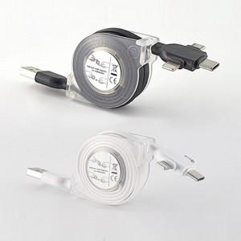

【상세/제작정보】

【인쇄/포장옵션】 | 스티커 / 지퍼백

【공급단가】 | 수량 | 200~ | 500~ | 1,000~ | 3,000~ | 5,000~
*VAT별도 | Moaz 3in1고속충전케이블 릴타입_화이트 | 2,700원 | 2,600원 | 2,500원 | 2,400원 | 2,340원
 | Moaz 3in1고속충전케이블 릴타입_블랙 | 2,700원 | 2,600원 | 2,500원 | 2,400원 | 2,340원

【상품 URL】 | https://www.synergygift.co.kr:443/src/goods_detail.php?gdno=30414

